PuntosMonitoreo
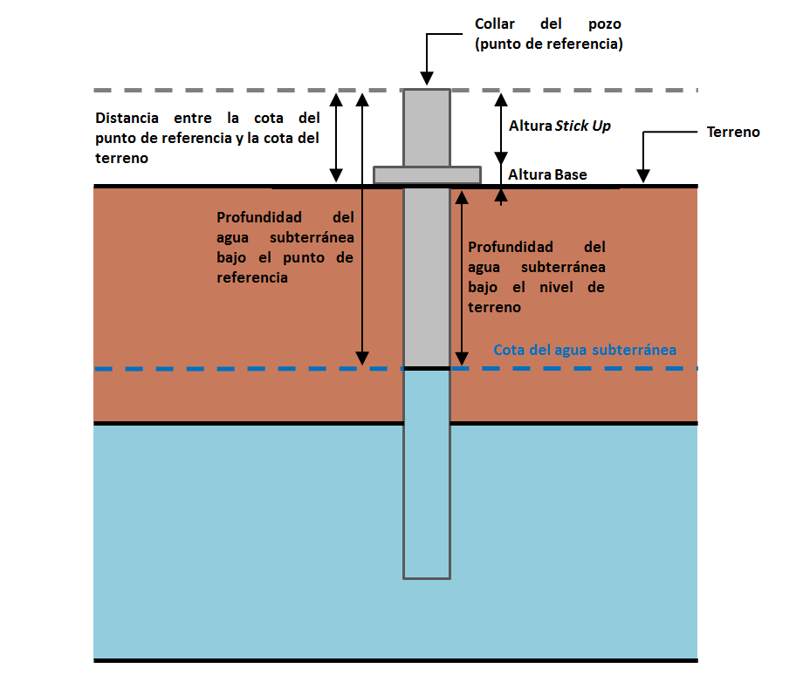
PuntoMonitoreo | CoordenadaUTMEste | CoordenadaUTMNorte | Huso | CotaPuntoReferencia | DistanciaEntreCotaPuntoReferenciaCotaTerreno | Observaciones
1027 | 589797 | 7424645 | 19 | 2309 | 0.335 | Para efecto del reporte solo se utiliza la medicion del 20 enero, abril, julio y octubre
L1-3 | 593725 | 7418708 | 19 | 2328 | 0.65 | Para efecto del reporte solo se utiliza la medicion del 20 enero, abril, julio y octubre
L2-25 | 592440 | 7414727 | 19 | 2310 | 0.84 | Para efecto del reporte solo se utiliza la medicion del 20 enero, abril, julio y octubre
L2-26 | 593787 | 7414918 | 19 | 2323 | 1.12 | Para efecto del reporte solo se utiliza la medicion del 20 enero, abril, julio y octubre
L2-27 | 593471 | 7412131 | 19 | 2313 | 0.965 | Para efecto del reporte solo se utiliza la medicion del 20 enero, abril, julio y octubre
L2-28 | 594586 | 7412132 | 19 | 2321 | 1.04 | Para efecto del reporte solo se utiliza la medicion del 20 enero, abril, julio y octubre
L2-4 | 591851 | 7414609 | 19 | 2305 | 0.52 | Para efecto del reporte solo se utiliza la medicion del 20 enero, abril, julio y octubre
L3-15 | 594922 | 7409664 | 19 | 2320 | 0.893 | Para efecto del reporte solo se utiliza la medicion del 20 enero, abril, julio y octubre
L3-3 | 594615 | 7409496 | 19 | 2315 | 0.455 | Para efecto del reporte solo se utiliza la medicion del 20 enero, abril, julio y octubre
L3-5 | 593776 | 7409547 | 19 | 2305 | 0.781 | Para efecto del reporte solo se utiliza la medicion del 20 enero, abril, julio y octubre
L4-17 | 595169 | 7405963 | 19 | 2309 | 0.762 | Para efecto del reporte solo se utiliza la medicion del 20 enero, abril, julio y octubre
L4-3 | 596113 | 7406265 | 19 | 2321 | 0.137 | Para efecto del reporte solo se utiliza la medicion del 20 enero, abril, julio y octubre
L5-6 | 595818 | 7404843 | 19 | 2312 | 1.02 | Para efecto del reporte solo se utiliza la medicion del 20 enero, abril, julio y octubre
L5-7 | 595449 | 7403481 | 19 | 2310 | 0.841 | Para efecto del reporte solo se utiliza la medicion del 20 enero, abril, julio y octubre
L7-14 | 592287 | 7422403 | 19 | 2318 | 1.149 | Para efecto del reporte solo se utiliza la medicion del 20 enero, abril, julio y octubre
L7-7 | 589094 | 7422843 | 19 | 2306 | 0.847 | Para efecto del reporte solo se utiliza la medicion del 20 enero, abril, julio y octubre
L9-1 | 594862 | 7396682 | 19 | 2317 | 1.108 | Para efecto del reporte solo se utiliza la medicion del 20 enero, abril, julio y octubre
L9-2 | 594487 | 7396786 | 19 | 2314 | 1.109 | Para efecto del reporte solo se utiliza la medicion del 20 enero, abril, julio y octubre

